表紙
業務要件定義成果物サンプル＆ガイド
DG-206 ： データフロー

 |  | 第1.10版

 |  | 2018年08月29日

この 作品 は | クリエイティブ・コモンズ 表示 - 継承 4.0 国際 ライセンス | の下に提供されています。
要件定義フレームワーク©2018 TIS INC. クリエイティブ・コモンズ・ライセンス（表示-継承 4.0 国際）

ガイド
１．概要

 | 業務データの流れを業務プロセスと紐付けて階層構造で可視化する。
 | まず、概要レベル（システム単位）のデータフローにより、業務全体像を可視化する。
 | 次に、上位階層のプロセス単位に詳細レベルのデータフローを作成することにより、業務を階層的に詳細化する。
 | ※DFD記述方法については、「技法ガイド（DFD記述ガイド編）」も参照。

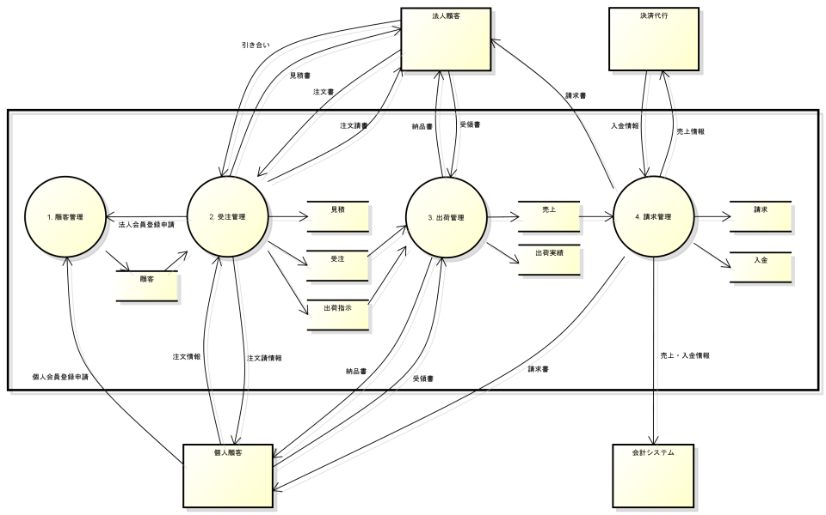
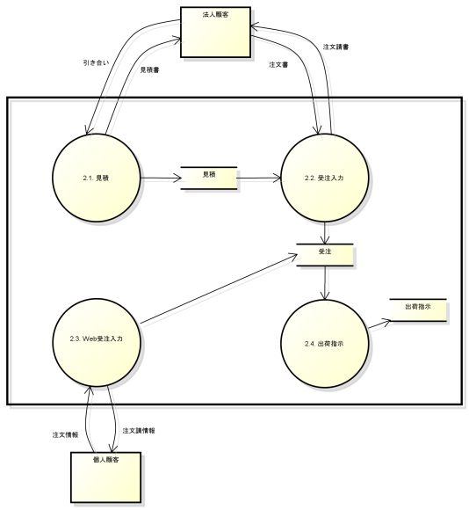

上位階層のプロセス単位に
詳細化したデータフローを作成

図２．詳細レベル（プロセス単位）のデータフロー
図1. 概要レベル（システム単位）のデータフロー

２．使途

 | ● お客様と以下を合意する。
 |  | ・データフローで定義された業務プロセスと業務データの流れの関係が、お客さま業務と整合していること。
 | ● 上位階層から下位階層へと徐々に詳細化した業務プロセスをインプットに、業務を階層的・構造的に分析する。
 | ● データフローのデータストアをインプットに、概念データモデルの概念エンティティを検討する。

３．記入要領

プロセスＩＤ
プロセス名
データストア名
 | No | 記述内容 | 記述内容説明 | 表記例 (DFD：デマルコ式） | 補足
 | 1 | プロセス | 入力データに対する処理内容を表すプロセス名を記述する。 |  | ※プロセスＩＤとプロセス名は、業務階層定義の業務ＩＤと業務名と整合させる。
 | 2 | データストア | データの保管場所となるデータストア名を記述する。
外部エンティティ名
 | 3 | 外部エンティティ | システム外部に存在するもの（外部システムや人など）の名称を記述する。
情報名
 | 4 | データフロー | データの流れを記述する。

４．他成果物との関係
・業務プロセスに関する
要求事項
・業務データに関する
要求事項
データフロー
（As-Is）

業務要求一覧
・階層化された
業務プロセス
・現行のデータフロー
業務階層定義
（To-Be）

用語集
（To-Be）
データフロー
（To-Be）
・業務用語

・データストア情報
概念データモデル
（To-Be）
業務俯瞰図
（To-Be）
・要件定義対象業務範囲
の業務全体像

サンプル
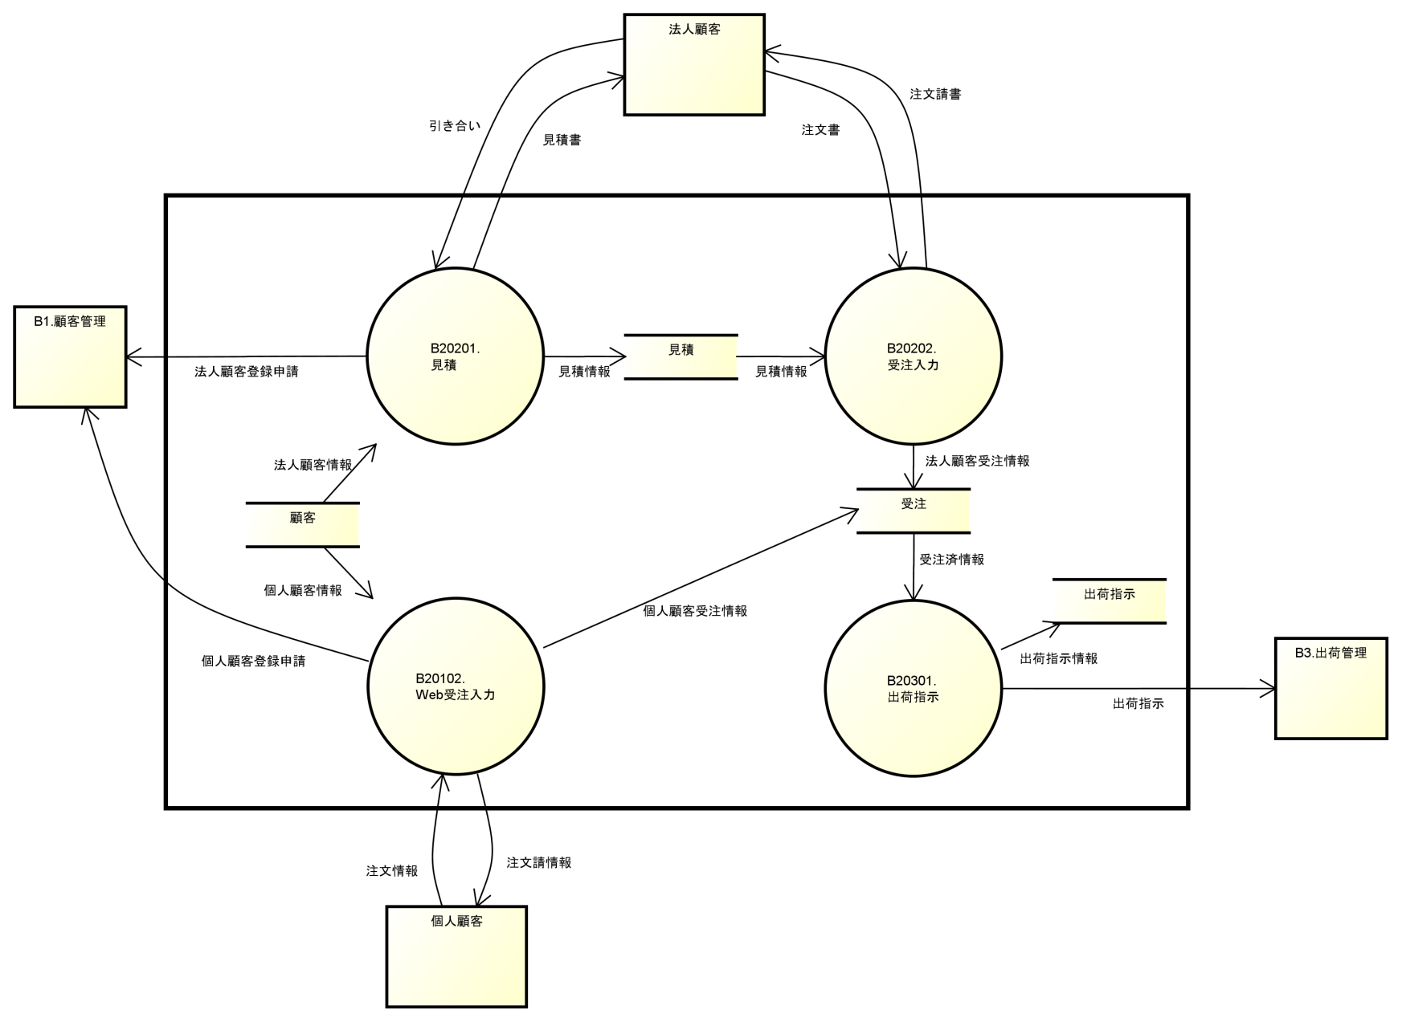
５．表記例

１．データフロー（概要レベル）

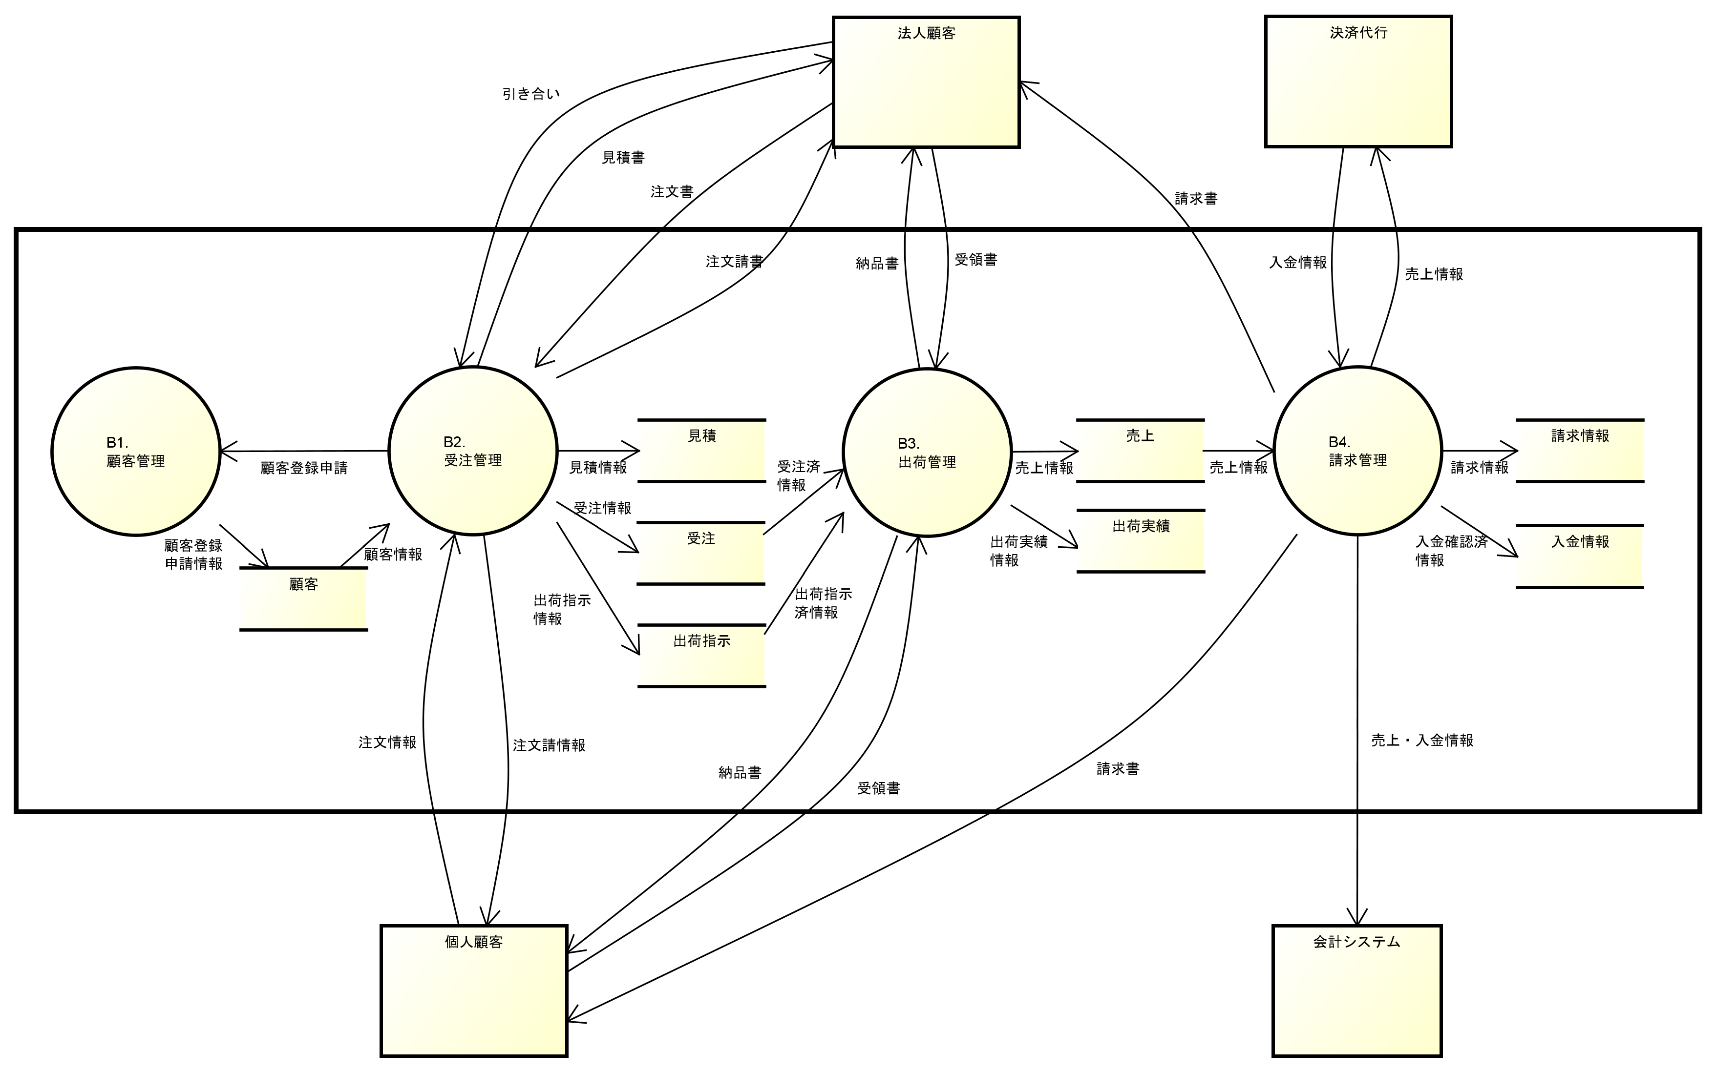

２．データフロー（詳細レベル）

２－１．受注管理

